釣り画面
トップへ
画面アスペクト比１０：１６（ｘ , ｙ）
釣り画面 |  |  |  |  |  | 担当プランナー |  | 田中

下に行くほど青くなっていく
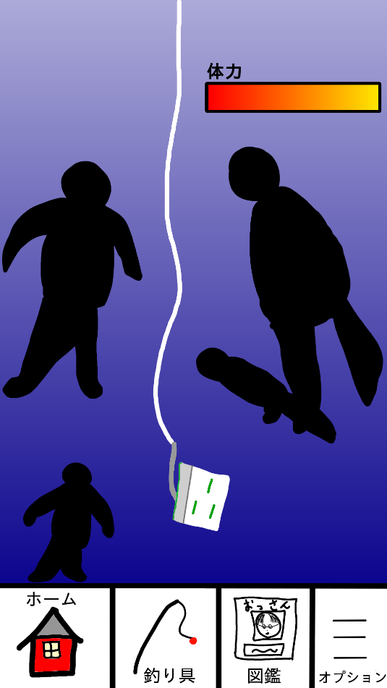
ここはバナー広告ゾーン
釣り糸の耐久値ゲージ
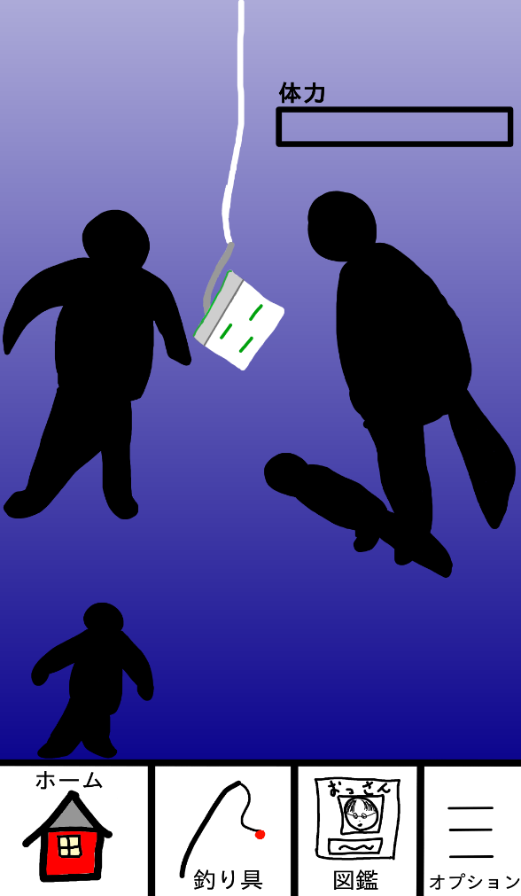
ここはバナー広告ゾーン
釣り糸の耐久値ゲージ
詳細内容 |  |  | 釣りイメージ |  |  |  | 体力なしイメージ
レアなおっさんを釣るためにはそこらにいる普通サイズのおっさんを避けていかなければならない。
スマホを傾けることで左右移動ができる。それでおじさんを避けていく。
この辺りから
スマホを傾けることが難しい場合は設定からタップ操作を選択することで画面半分を割って左右を
タップすることでタップされた方向に餌がちょこちょこ動かせるようになる。
釣
れ
て
な
い
お
っ
さ
ん
の
魚
影
投入する餌によって出現するおっさんに偏りが出る。(餌に寄って来る仕様は中止)
フェードインしながら出てくる
一気に傾けるとその方向に素早く移動する(SE(シュンッという感じ))
残念...
タップではダブルタップで素早く移動
左右移動の速度に応じてSE(ジジジという音)の再生される速度が増減する

この場からリスタート ▶
移動速度は大きければ大きいほど遅くなる。
動画広告
餌が底まで行ったらボーナスゴールドが貰える。
餌
終了
詳しくはこの表を参照
おっさんに当たるとスマホが振動してHit!!と表示しタイミングバーを出す。
このHitの時の背景色やHitテキスト(画像でオリジナルなHIT作るかも)の色でそのおっさんの期待度
(レアリティ)が分かる。
HIT後巻き上げ開始。
巻き上げ中スマホのどこかをタッチされるとそこを基準に餌＆獲物を上下左右に動かすことが出来る。
|自分のいる深度を示す
体力が０になると
離されると基準はリセットされ次にタッチされたところが基準となる。
巻き上げ途中おっさんに当たるとダメージを受ける。
おじさんに当たると
体力がゼロになると糸が切れ、終了するかこの場からリスタートを押して広告を再生するのどちらか。

ここはバナー広告ゾーン
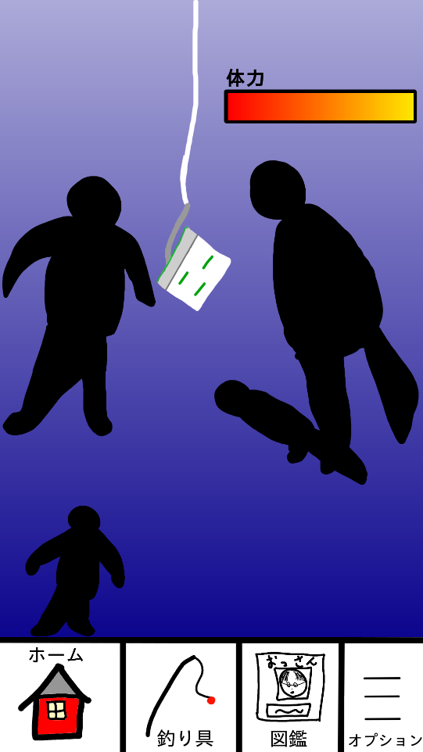
ここはバナー広告ゾーン
巻き上げ時に泡がボコボコしてるポイントがあり、そこに突入すると捕まえてるおっさんが一つの |  |  | HIT中イメージ |  |  |  | 巻き上げイメージ
気泡に包まれて一定時間おっさんに当たっても体力が減らなくなる。

巻き上げ開始

トゥウィンでボヨヨンと表示
HIT!!

種類 | 名前 | 説明
BGM | now_fishing_bgm | 餌を下に潜らせていってる時のBGM
BGM
SE | lille_se | ジーッというリールを巻くSE
SE | bubble_se | ポコボコという感じの泡のSE
SE | fishing_hit_se | おっさんに当たってHITと出るときのSE
SE | damage_hit_se | おっさん巻き上げ時に他のおっさんに当たった時のSE

 |  |  | レアリティ | 背景図形 | テキスト
 |  |  | ★ | 表示しない | 白
 |  |  | ★★ | 表示しない | 黄色
 |  |  | ★★★ | 黄色 | オレンジ
 |  |  | ★★★★ | 黄色 | 赤～オレンジ
 |  |  | ★★★★★ | 赤色 | 虹色

育成機画面
育成機画面 |  | 担当プランナー | 田中

入浴剤
おっさん
詳細内容 | イメージ
左にあるドロップダウンには入浴剤一覧があり、それをD＆Dして育成カプセルに入れる。
右にあるドロップダウンは現在所持しているおっさんが入っておりD&Dして育成カプセルに入れる。

湯気がランダムで立ち上る。
おっさんはたまに動く。
ドロップダウンをタップするとガコッという気持ちいいSEと共に中身が出てくる。
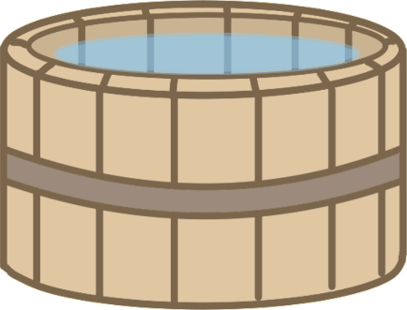
ドロップダウンが表示されるのはアニメーションあり。下にひゅんっと出てくる。
ドロップダウンメニュー内でスワイプすると中がスクロールされる。
入れた入浴剤で湯気やお湯の色が変わる演出があっても面白いかも

背景はスキンとして入れ替えれるようにしてもいいかも

ホーム 釣り具 図鑑 オプション

押下後・・・

 | イメージ
入浴剤（仮）
入浴剤
おっさん

ホーム 釣り具 図鑑 オプション

